Пропозиція_товари
 |  |  |  |  | Додаток №2 до Запиту №2951NK
 | Форма цінової пропозиції

(Назва Учасника), надає свою пропозицію щодо участі у закупівлі води питної в бутлях 18,9л.
Відомості про підприємство |  |  |  | Повне найменування учасника – суб’єкта господарювання
 |  |  |  | Ідентифікаційний код за ЄДРПОУ або реєстраційний номер облікової картки платника податків
 |  |  |  | Реквізити (адреса - юридична та фактична, телефон, факс, телефон для контактів, e-mail, розрахунковий рахунок)
Відомості про особу (осіб), які уповноважені представляти інтереси Учасника |  |  |  | (Прізвище, ім’я, по батькові, посада, контактний телефон).
Оплата здійснюється щомісячно на підставі рахунку від постачальника за фактично отриману за попередній місяць кількість одиниць продукції. Вартість пропозиції учасника включає доставку, розвантаження та занос на перший/другий поверх приміщення.
№ п/п | Технічні характеристики та опис |  | Кількість | Од. виміру | Ціна, за одиницю, (з урахуванням всіх податків і зборів) * | Вартість, грн., (з урахуванням всіх податків і зборів) *

 | Запит** | Пропозиція (вказати модель (торгову марку), виробника, параметри та характеристики продукції
1 | 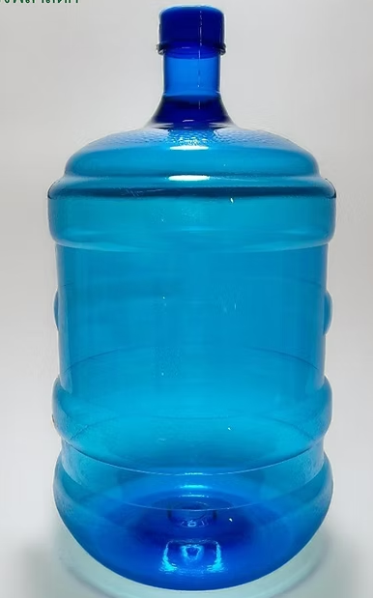 Вода питна в бутилях 18,9 л. Питна негазована вода, бутильована, для використання в кулерах. Об’єм тари: 18-19 л. Тип води: очищена (природна або доочищена), що відповідає чинним санітарно-гігієнічним нормам України. Тара: багаторазові полікарбонатні бутлі, герметичні, без пошкоджень. Прозора, без сторонніх включень, осадів та сторонніх присмаків чи запахів, що відповідає вимогам ДСанПіН 2.2.4-171-10, «Гігієнічні вимоги до води питної, призначеної для споживання людиною»; Фізико-хімічні показники питної води: - Сухий залишок: 50–250 мг/дм³ - Загальна жорсткість: 0,5–2,5 ммоль/дм³ - Лужність: 0,5–3,5 ммоль/дм³ - Кальцій: 5–25 мг/дм³ - Магній: 2–15 мг/дм³ - Натрій: до 20 мг/дм³ - Фториди: до 0,7 мг/дм³ |  | 350 | шт. |  | 0.00
Всього вартість пропозиції, грн* |  |  |  |  | 0.00
* Товариство Червоного Хреста України є громадською неприбутковою організацією і просить надати максимальні знижки на товар, вказаний у ціновій пропозиції.
** Закупівля відбувається одним лотом.

Умови оплати: _________________ (прописати)
Термін доставки з дати підписання договору: _________________ (календарних днів, прописати)
Умови використання бутлів: _________________ (прописати)
Ми погоджуємось, що всі витрати, пов’язані з доставкою товару, завантажувально-розвантажувальними роботами, здійснюються за рахунок Постачальника за наданою адресою.
Ми погоджуємося та ознайомлені з умовами типового Договору ТЧХУ (Додаток №3 до Запиту).
Ми погоджуємося з умовами, що Замовник має право розділити дану закупівлю між декількома постачальниками за умови наявності більш вигідних умов на різні позиції.
Ми погоджуємося з умовами, що Ви можете відхилити нашу чи всі надані пропозиції, та розуміємо, що Ви не обмежені у прийнятті будь-якої іншої пропозиції з більш вигідними для Вас умовами.
Ми погоджуємось зафіксувати цінову пропозицію протягом 90 календарних днів з моменту подачі
Подаючи свою пропозицію ми підтверджуємо повну комплектацію та відповідність умовам зазначеним в Запиті.
Учасники повинні надсилати цінові пропозиції з підписом і печаткою (за наявності)

 | Керівник організації/ФОП:____________________________ ( ____________________)
 | МП підпис ПІБ

